Описание
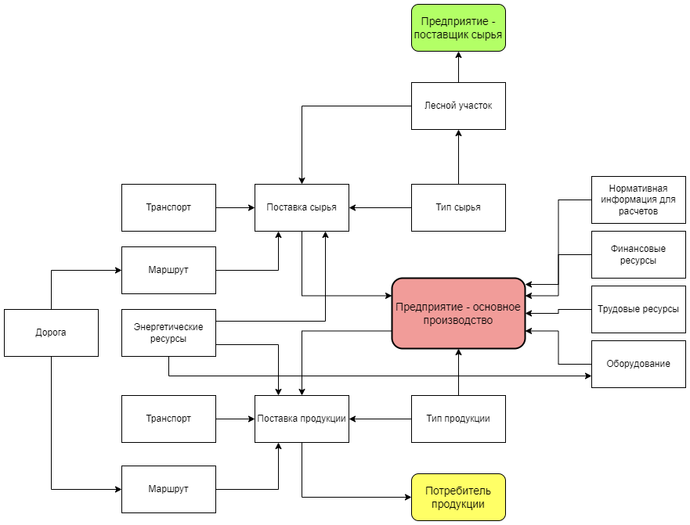
На следующих листах представлены формы для заполнения.
Данные из форм предназначены для расчета рентабельности Предриятия - основного производства.
По этому предприятию должны быть заполнены данные:
1. Производимая продукция и поставки ее потребителям
2. Используемое сырье и поставки его от предприятий - поставщиков сырья
3. Используемое оборудование
4. Привлекаемые финансовые ресурсы
5. Трудовые ресурсы
6. Дополнительная информация для проведения расчетов
Формы представляют собой таблицы, в которых в первых строках записаны примеры для заполнения.
Ниже находится диаграмма, описывающая связи между основными сущностями предметной области.

